M1測試項目
Item | HW需求 | Chip IC | pin | 說明 |  | FW | UMEC | 華雷 | 9/9 更新
1 | PG0 rise is delayed 11ms | LP87702 | pin29 | SOC 啟動後透過I2C控制(AWR1642: MISO_2/MOSI_2), PG0 delay 11ms才拉high | rework 跳線給FW，GPO驗證 | 測試完畢後需納入正式code | Peter#4513 | 賴棟隆#104 | 華雷先不做任何FW修改
2 | 1.24V Voltage Monitoring |  | pin30 | monitor window '+/-5% ~ +/-7% | 世平已提供reference code， | 1. UMEC 有將Code 寄給華雷，請亮瑜檢視先前的 e-mail，但亮瑜不解之處是，下步要做啥 ? 棟隆認為 Monitor 發現超出範圍應該會去對 PMIC 做 reset 2. 測試完畢後需納入正式code | Peter#4513 | 周亮瑜#107 | (1) 先做吐數據動作，設定值要定 ? 值，容後再決定， 先設VMONx_WINDOW = +-7% (2)亮瑜已完成FW撰寫，但須請 Joe 做整合 (9/9)
3 | 1.8V Voltage Monitoring |  | pin31 | monitor window '+/-5% ~ +/-7% |  | 測試完畢後需納入正式code | Peter#4513 | 周亮瑜#107 | (1)先設VMONx_WINDOW = +-7%
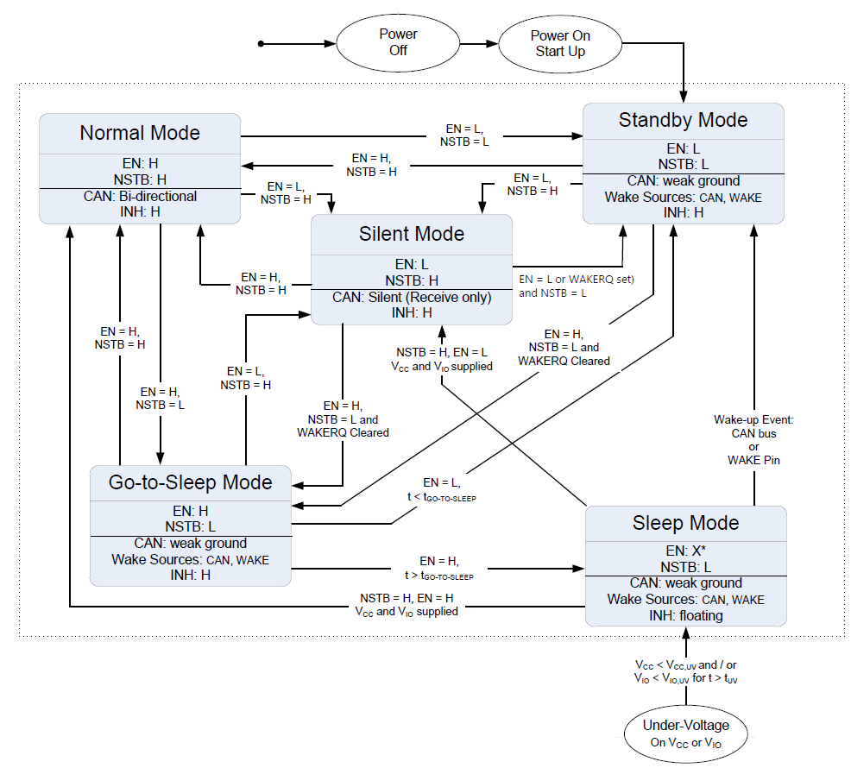
 |  |  |  |  |  |  |  |  | (2)亮瑜已完成軟體撰寫，待 Joe 做整合(9/9) (3)原LP87524 PMIC的控制功能仍然需要: 1. LDO By Pass 2. Spread Spectrum Mode 3. BuckForceMode 4. PMIC Reset
4 | SPI flash測試 (丟出 flash data) | AWR1642 |  | 需提供flash讀與寫個別的command | UMEC 希望測試 SPI 是否正常? | 主要是下 CMD 讓 Flash 吐出資料，由 UMEC 驗測硬體是否正常? | Peter#4513 | 賴棟隆#104 | (1) Joe 已經完成 CLI 待硬體測試(9/9)。 (2) 用作SPI interface驗證用 (3) Add CLI command for QSPIFlash_singleRead to test SPI
5 | PMIC watchdog功能測試 |  | N8 |  | rework 跳線給FW，GPO驗證 | 1. GPIO #4 pull high 2. I2C 需再包一層，以免同時使用有衝突，故耗時較久要到月底。 | Peter#4513 | 周亮瑜#107 賴棟隆#104 | 1. UMEC告訴ARADTEK哪一MCU GPIO pin 能滿足PMIC WATCHDOG 是DISABLE的需求，使一POWER ON時PMIC 的WATCHDOG 功能先不啟動。等MCU FW運作後，再經由控制此GPIO PIN來啟動PMIC WATCHDOG功能。 2. 控制N8產生PWM方波，方波波型再討論。 3.Joe 表示 目前的PMIC已可自行 reset不需要透過其他 Pin 做SW_Reset (9/9)
 |  |  | N9 | 訊號拉low時需reset | rework 跳線給FW，GPI驗證
6 | ACC 實體訊號 |  | H14 | ACC ON==>ACC_cpu='0' ACC off==>ACC_cpu='1' |  | ACC 時體線取消後，CAN 送 ACC_off 通知 MCU，以便執行進入 DOW Mode 及讓 CAN 進入 Sleep mode 如 Item 7 | Peter#4513 | 賴棟隆#104 | 參考 Item 12 | EN | NSTB | INH
7 | ACC 實體訊號_DOW功能測試 |  | R4 | MCU_PWR_CTRL keep > 3 min high | 驗證CAN sleep mode -->system sleep 希望:CAN sleep mode -->DOW mode-->system sleep (MCU沒有所謂sleep mode，MCU 不知何時控制TCAN1043進入 sleep mode) | 測試完畢後需納入正式code，已在 P31 測試 OK ! M1 則要再從 CAN 接線出來模擬 CAN 下 ACC off CMD | Peter#4513 | 賴棟隆#104 | 參考ITEM 12 UMEC再詢問TI何時及如何使TCAN1043進入SLEEP MODE | 0 | 0 | 1 | Standby Mode
8 | Loading 測試 |  |  | CPU duty cycle = % | 詢問小貝 | for 測試使用 | Peter#4513 | 丁元#114 | 使用現有WSP進行驗證即可 (Low priority Mission) | 0 | 1 | 1 | Silent Mode
9 | CAN wakeup測試 |  | E14 | UMEC |  | 測試完畢後需納入正式code | Peter#4513 | 賴棟隆#104 | 屬硬體範疇跟FW無關 (9/9) | 1 | 0 | 1 | Goto Sleep
 |  |  | D13 |  |  |  |  |  |  | 1 | 1 | 1 | Normal
10 | CAN mode測試 (OK) |  | P8 | standby / normal / silent / sleep / go to sleep | 下command“TCANSleep” (或使用Terminal 的 marco, 如附件，按M12) Terminal 軟體請到https://sites.google.com/site/terminalbpp/ | 1. 已完成初版，但須等收到 M1 硬體後才能驗測 2. 測試完畢後需納入正式code | Peter#4513 | 賴棟隆#104 | (1) 丁元回覆有一版FW有支援, 可以先進行驗證確認. POWERON->MCU控制P8，P13來控制TCAN1043進入Normal mode-> MCU_PWR_CTRL high ， (2) Joe 已完成 CLI 下CMD 的功能，可下指令讓 CAN 進入不同模式。 (9/9) | X | 0 | Floating | Sleep Mode
 |  |  | P13
11 | I/O 測試 (OK)--> LED & Buzz 啟動 |  | J13 | 下command 可送出持續 high level 電壓 | rework 跳線給FW，GPO驗證 | 1.已完成初版，但須等收到 M1 硬體後才能驗測 2. for 測試使用 | Peter#4513 | 賴棟隆#104 | Joe 測試結果 : 右邊LED OK ! 但左邊 LED及 Buzz 各自有共 PIN 狀況 ，是否是造成不正常原因須請硬體查證(9/9)
 |  |  | H13 |  | rework 跳線給FW，GPO驗證
 |  |  | DP11 |  | rework 跳線給FW，GPO驗證

 | HW 刪除電路需求
12 | 取消ACC_cup 偵測ACC off 此pin的GPI功能 | AWR1642 | H14 | 1.在CAN+ACC模式下，假如ACC實體車電關電的時候，是否可以由CAN得知ACC關電的訊息。 |  | 同 Item 7 說明，由 CAN 送 ACC_off message，MCU將據此執行後續動作，但無法單純由CAN 的 Status 做判斷，因為 MCU 在 CAN Transceiver 之後，只有 RXD 資訊 (無 CAN_H 與 CAN_L 訊息) | Peter#4513 | 賴棟隆同 Item (6)(7) | 請Peter/丁元 討論細節 1. ARADTEK自訂一CAN封包格式(8 bytes)來模擬ACC ON/OFF 2. ACC OFF->DOW mode-> MCU_PWR_CTRL low (after 3 min) ->Control TCAN1043 into Sleep Mode -> MCU_PWR_CTRL high 3. ARADTEK提供自訂的CAN封包格式給UMEC 4. Joe 已完成 CLI 功能，可透過 CAN 傳送 ACC off 指令看後續動作指令。 (9/9)

 | RF 測試需求 | 介面
13 | RF PTJ FW Chamber/FOV測試用 | CAN/CAN FD | 1. 需可分別可透過CAN or CAN FD的介面進行測試(只有CAN or CAN FD介面) 2. 可透過介面送參數、車速 3. 可透過介面送出MCU資料(0x52封包) 4. 頻率可否改為20Hz. 5. 請協助提供CAN & CAN FD Protocol 6. SRR的參數需內建於PTJ FW(高低用出貨參數) 7. MRR的參數需內建於 PTJ FW (高速用V89kmR180m←與出貨的高速相同、低速用V36kmR195←針對UMEC chamber調校的) |  |  |  | 小貝#4511 | 峻葦#117 瑞洋#119 | 1. 初期先以Pogo Pin外接方式進行驗證. 2. 請峻葦/瑞洋評估修改為CAN CAN FD的時程. 3. 請Jimmy評估預計導入的時程.

 | EMC 測試需求 | 介面
14 | SRR CAN/CAN FD work + Radar Work | CAN / CAN FD | 1.參考P3-1C的架構，需可以從 PC 端 軟體 透過 CAN 介面 送 訊號給 master，master 透過 CAN FD 送訊號給slave，CAN 介面持續 work， Radar 也work， (出貨的 Protocol) |  | 沿用 P31 的 EMC 測試程式即可。 |  | Jason#4512 | 賴棟隆#104 | 1. 丁元將提供前一版軟體給棟隆，了解其操作方式，再由棟隆做相關修改。 2. 本項AI 不在產測急需的項目，將等棟隆了解後再訂時程 3. 請 Joe 聯絡 Jason 了解整個 EMC 運作過程(9/9)
 |  |  | 2.Radar 的 警示 可以透過 LED 顯示， |  | LED 只需要 On-off 動作，沿用 P31 EMC 測試即可

15 | MRR CAN/CAN FD Work + Radar Work | CAN / CAN FD | 1.參考P3-1C的架構，需可以從 PC 端 軟體 透過 CAN /CAN FD 介面 送 訊號給 MRR， CAN 介面持續 work， Radar 也work，(出貨的 Protocol) |  |  |  | Jason#4512 | 賴棟隆#104 | 1. 同ITEM 14 (9/9)

 | FAE 需求
16 | WSP 軟體 (只有UART 版本) ? 需要大改 | CAN/CAN FD |  |  |  |  | Cougar#4861 小貝#4511 | 峻葦#117 瑞洋#119 | 1. 請峻葦/瑞洋評估修改為CAN CAN FD的時程. 2. 瑞洋建議先給一版 CAN/CANFD 發送"SpdGyroData" & "CmdID1"(可以啟動雷達與變換模式)， 3. 冠霖完成 data 轉換 CAN 封包的模組功能。基本控制 OK ! 只是 Cfg 目前尚未做 測試 (9/9)
17 | FW燒錄軟體 | CAN/CAN FD |  |  |  |  | Frank#4703 Cougar#4861 | 峻葦#117 瑞洋#119 | 1. 現有的CAN & CAN FD均可使用, 請協助提供Protocol
18 | Dataflash 燒錄軟體 | CAN/CAN FD |  |  |  |  | Frank#4703 Cougar#4861 | 峻葦#117 瑞洋#119 | 1. 現有的CAN & CAN FD均可使用，但UMEC 要求讓 CAN & UART 需各自獨立操作, 峻葦仍在work out中 (9/9)
19 | DOA量測軟體 | CAN/CAN FD |  |  |  |  | Cougar#4861 小貝#4511 | 峻葦#117 瑞洋#119 | 請峻葦/瑞洋評估修改為CAN CAN FD的時程，同item 16，燒入 Monopulse table (9/9)

